상품제안서
incolor 고주파 문구세트_2(연필,지우개) | 상품코드: F09783

 |  |  |  |  |  |  | 02-412-0044 | www.easy1.co.kr
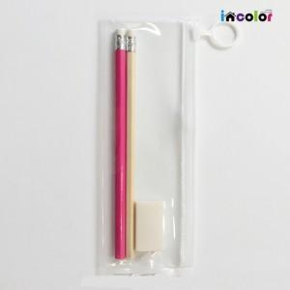

【상세/제작정보】 | .

【인쇄/포장옵션】 | 풀칼라 / 고주파케이스

【공급단가】 | 수량 | 500~ | 1,000~ | 2,000~ | 3,000~ | 5,000~
*VAT별도 | 단가 | 750원 | 720원 | 700원 | 670원 | 640원

【상품 URL】 | http://www.easy1.co.kr/src/goods_detail.php?gdno=9783

